상품제안서
매직패브릭 점착메모지 200매 (주문제작형) | 상품코드: S05262

 |  |  |  |  |  |  | 02-713-8555 | www.synergygift.co.kr
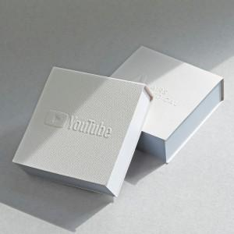

【상세/제작정보】 | <p style="text-align: center;" align="center">&nbsp;</p>

【인쇄/포장옵션】 | 표지형압+내지먹1도 / OPP(비닐)

【공급단가】 | 수량 | 100~ | 500~ | 1,000~ | 3,000~ | 5,000~
*VAT별도 | 단가 | 3,170원 | 1,640원 | 1,300원 | 1,160원 | 1,160원

【상품 URL】 | https://www.synergygift.co.kr:443/src/goods_detail.php?gdno=19281

